4
 | HOJA DE INSTRUCCIÓN DE INSPECCION/RECIBO DE MATERIA PRIMA

 | No. |  |  |  | Fecha de Inspección:
114 | 4 |  |  |  | 6 de septiembre de 2024

Descripción de Materia Prima recibida: |  |  | Proveedor: |  | Factura No. |  | Fecha de Factura:
Lamina en Hoja. Cal. 14 A1008-DS |  |  | B.F STEEL DE MEXICO S.A DE C.V |  | 42419 |  | 02/08/2023

Calibre de lámina |  | No. de pedido |  | No. de rollo |  | No. de Pz./Kg.

,0747" ± ,0025" |  | 233125282 |  | BF - 421 - 23 |  | 03/4022

Lecturas de muestreo:

Ancho | Largo |  | Instrucciones para la Inspección: 1.- Deberán ser revisadas las propiedades mecánicas y la composición química del material de acuerdo a especificaciones técnicas establecidas en el reverso de este documento contra certificado de material (CM) si éstas cumplen se marca con una o en su defecto, si no cumplen cun una en la columna CM correspeondiente. 2,- Se evalua el aspecto dimensional, midiendo el espesor como se indica en la figura. Nota: Si al menos un aspecto no se cumple se rechaza el material y se actua conforme al procedimeinto MP-7.10
1 | 1
1 | 1
wdfghkiujt | wdfghkiujt
REWR | REWR
R | R
3QFASDGETHRE5A4W | 3QFASDGETHRE5A4W
1 | 1
ety53ta24q65 | ety53ta24q65
6y43erwfdsgthrs | 6y43erwfdsgthrs
1 | 1

Observaciones a los resultados dimensiónales, propiedades mecánicas y requerimientos químicos:

SE LIBERAN ___ PIEZAS, CON UN TOTAL DE ___ KG

Aceptación |  |  |  |  | Rechazo | √

Observaciones a la disposición de la Materia Prima:
MATERIAL DENTRO DE ESPECIFICACIÓN
RUGOSIDAD µin | 5 | 5 | SDFGTHJIUY7TRESJUY6T5RDFGHJUYTHDXCVGBH | 5 | 5
Dureza Rb | 5 | 5 | 5 | 5 | 5

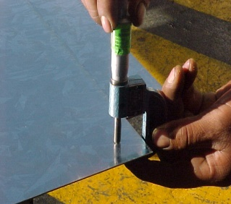
 |  |  |  |  | NOTA: En la imagen se indican los lugares para toma de lectura del espesor de lámina, utilizando micrómetro para espesores en el rango adecuado.

Nombre y Firma

JCSistemas
Aseguramiento de Calidad

